聖嘉勒小學
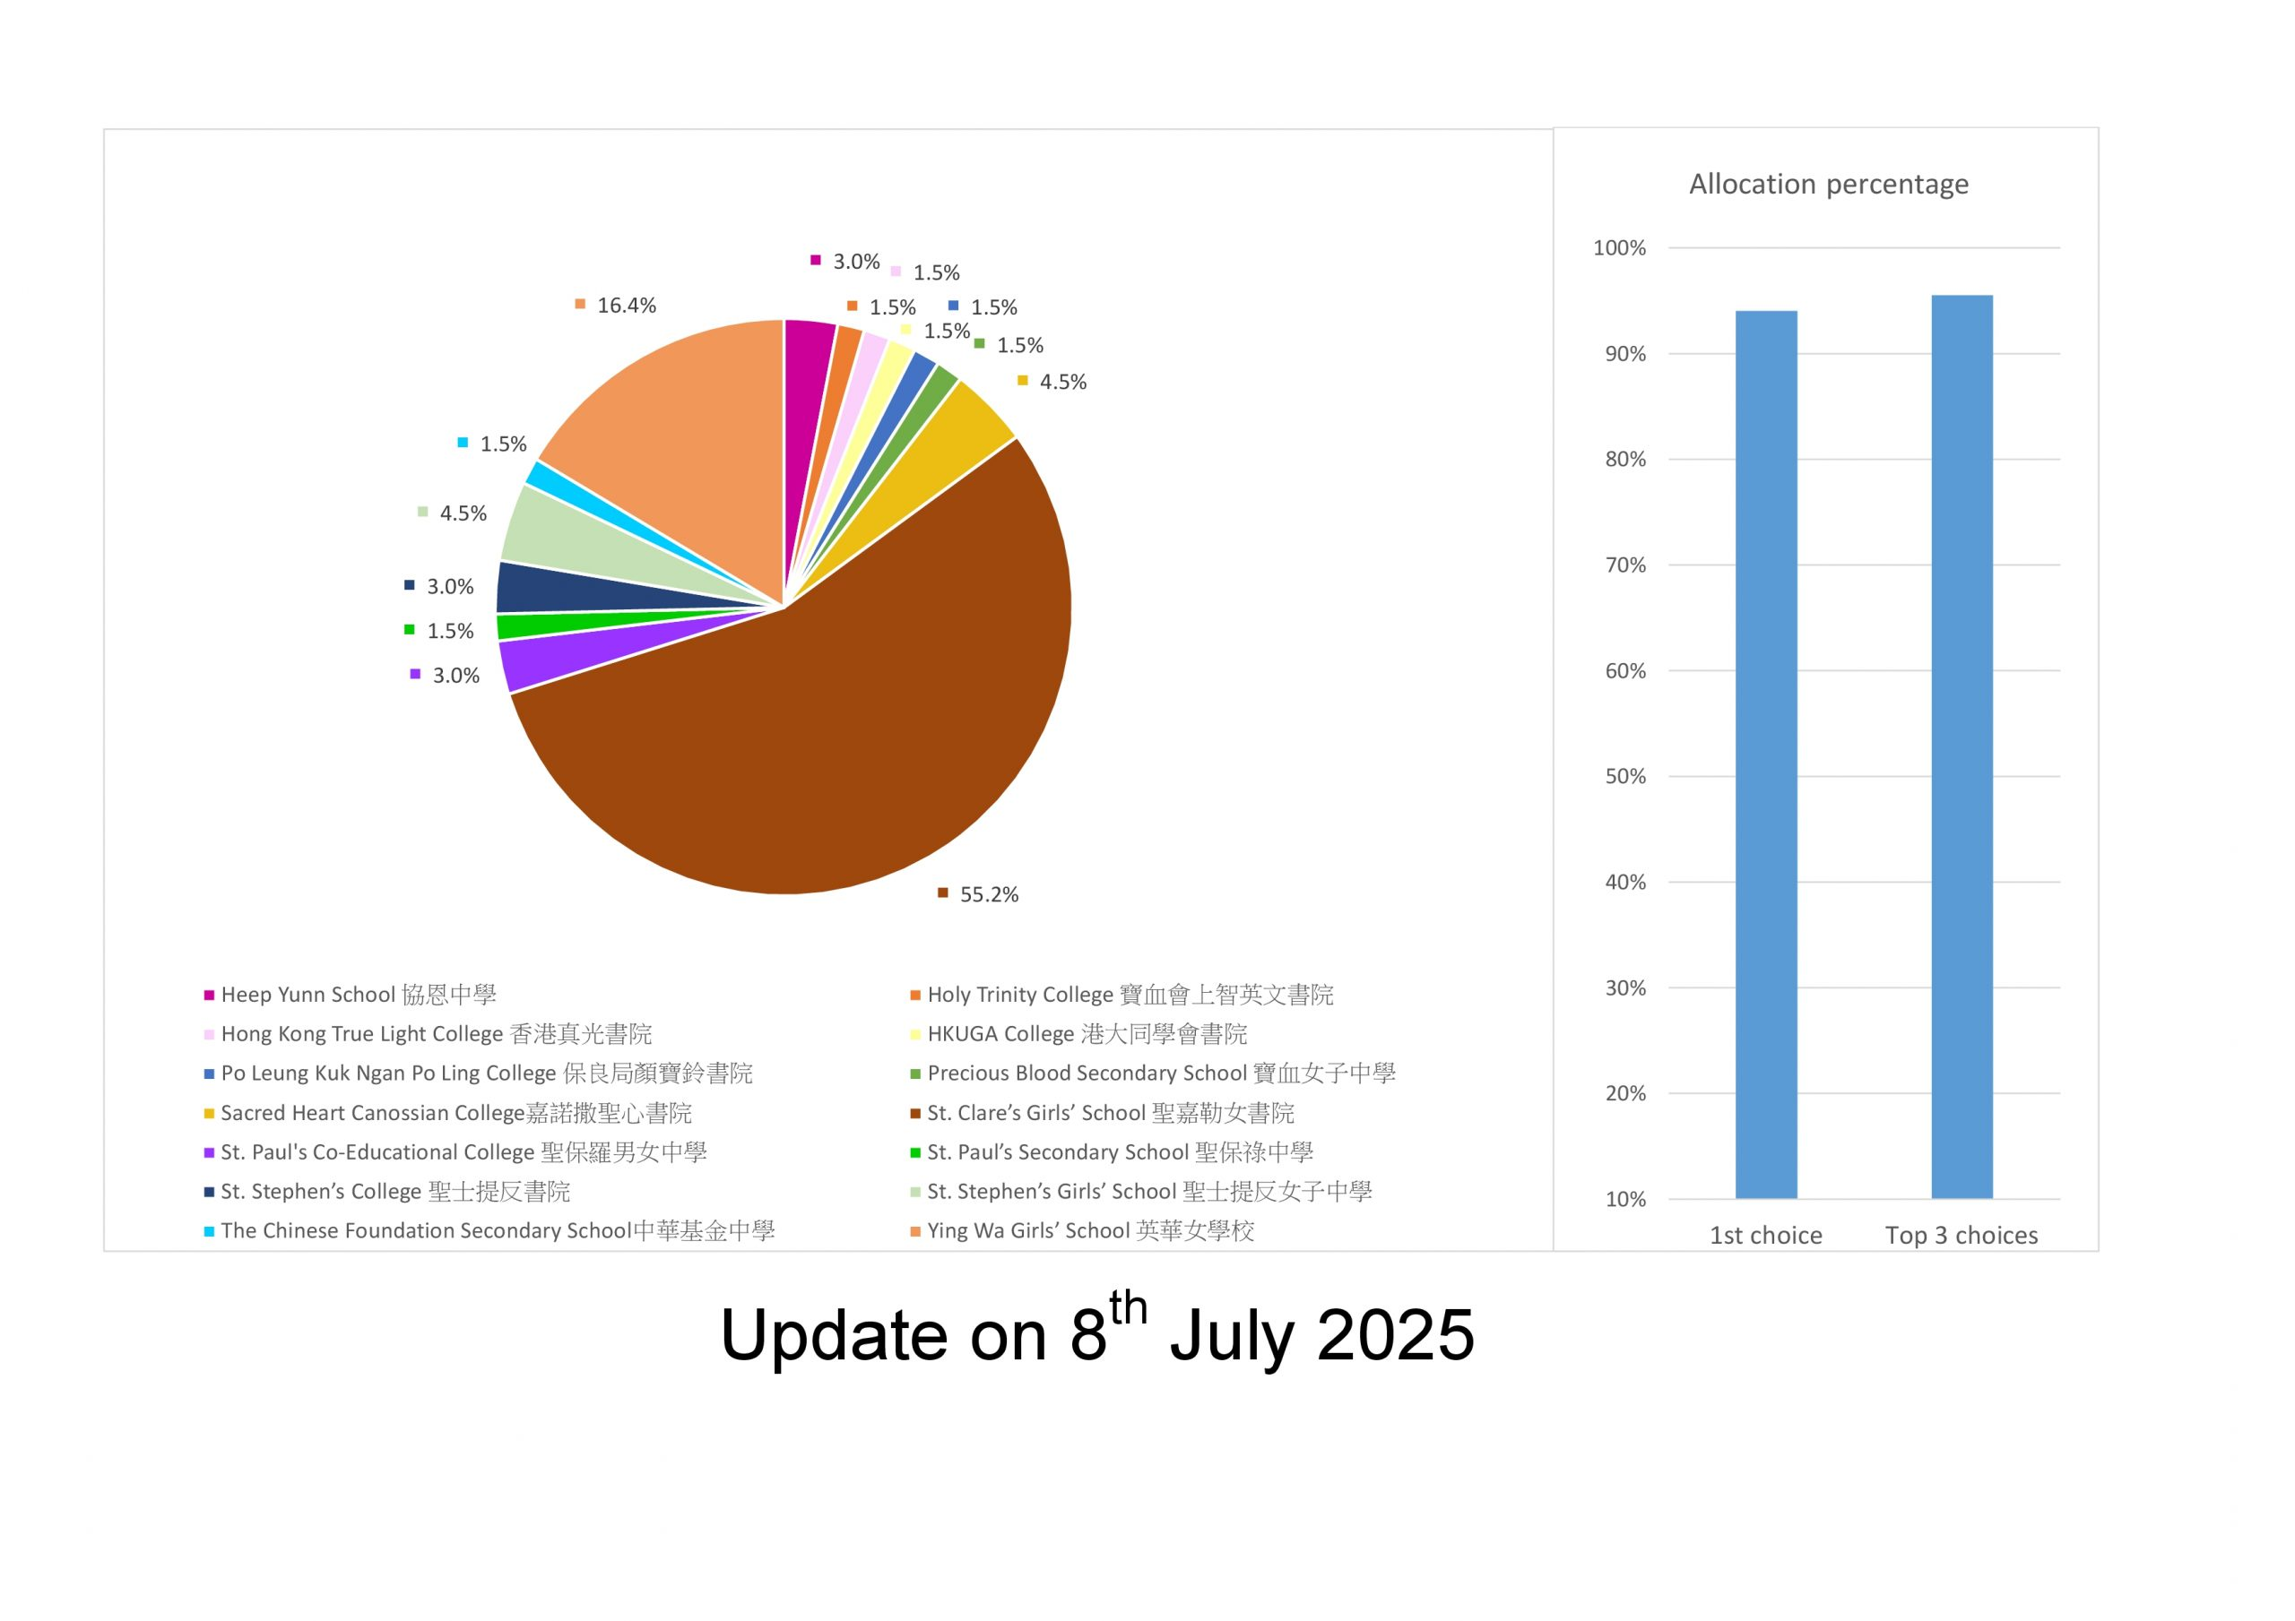
是否可统计升中数据 | 年份 | 升入学校 | 人数 | 参考资料
是 | 2025 | 協恩中學 | 3% | https://pri.scps.edu.hk/2025/07/08/2023-2025-sspa-results-summary/ https://pri.scps.edu.hk/2024/07/09/2022-2024-sspa-results-summary/
 |  | 聖嘉勒女書院 | 55.20%
 |  | 香港真光書院 | 1.50%
 |  | 保良局顏寶鈴書院 | 1.50%
 |  | 嘉諾撒聖心書院 | 4.50%
 |  | 聖保羅男女中學 | 3%
 |  | 聖士提反書院 | 3%
 |  | 中華基金中學 | 1.50%
 |  | 寶血會上智英文書院 | 1.50%
 |  | 港大同學會書院 | 1.50%
 |  | 寶血女子中學 | 1.50%
 |  | 聖保祿中學 | 1.50%
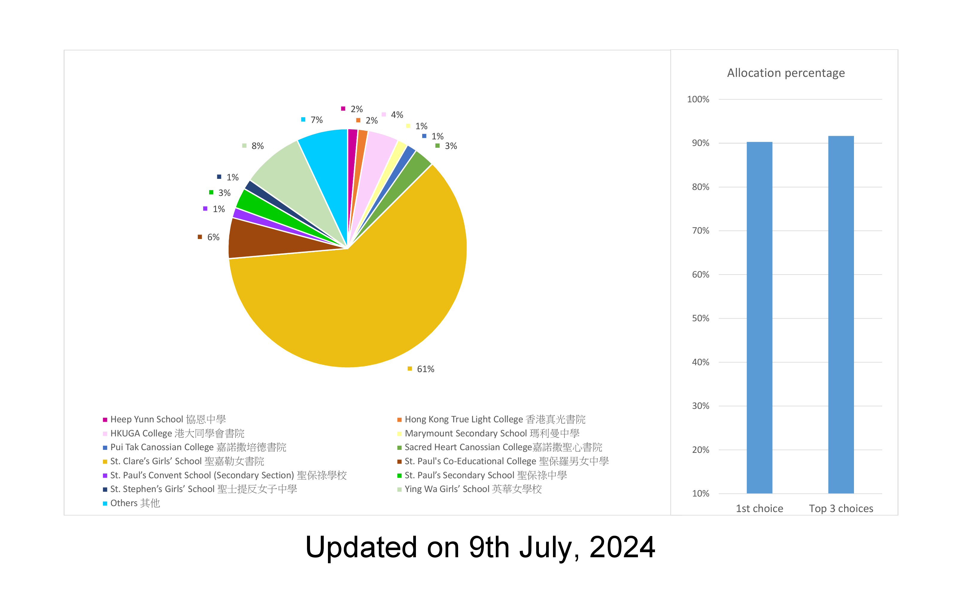
 |  | 聖士提反女子中學 | 4.50%
 |  | 英華女學校 | 16.50%
 | 2024 | 協恩中學 | 2%
 |  | 港大同學會書院 | 4%
 |  | 嘉諾撒培德書院 | 1%
 |  | 聖嘉勒女書院 | 61%
 |  | 聖保祿中學 | 3%
 |  | 聖士提反女子中學 | 1%
 |  | 香港真光書院 | 2%
 |  | 瑪利曼中學 | 1%
 |  | 嘉諾撒聖心書院 | 3%
 |  | 聖保羅男女中學 | 6%
 |  | 聖保祿學校 | 1%
 |  | 英華女學校 | 8%
 |  | 其他 | 7%

聖公會基恩小學
是否可统计升中数据 | 年份 | 升入学校 | 人数 | 参考资料
是 | 2025 | 英華女學校 | 7 | https://www.skhkyps.edu.hk/admission.php?id=2
 |  | 聖士提反女子中學 | 5
 |  | 聖若瑟書院 | 4
 |  | 英皇書院 | 2
 |  | 聖公會鄧肇堅中學 | 2
 |  | 聖嘉勒女書院 | 5
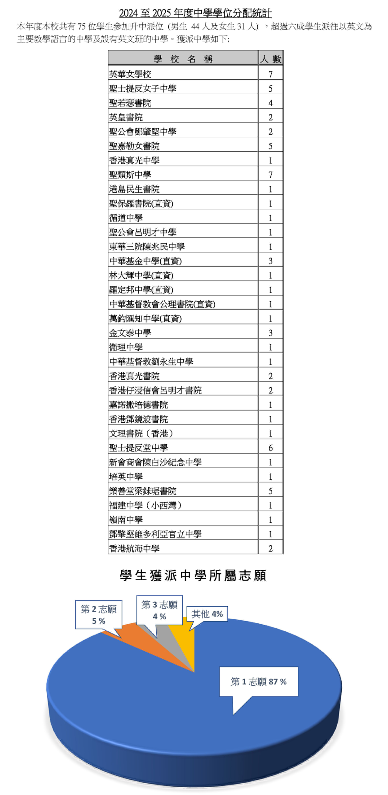
 |  | 香港真光中學 | 1
 |  | 聖類斯中學 | 7
 |  | 港島民生書院 | 1
 |  | 聖保羅書院(直資) | 1
 |  | 循道中學 | 1
 |  | 聖公會呂明才中學 | 1
 |  | 東華三院陳兆民中學 | 1
 |  | 中華基金中學(直資) | 3
 |  | 林大輝中學(直資) | 1
 |  | 羅定邦中學(直資) | 1
 |  | 中華基督教會公理書院(直資) | 1
 |  | 萬鈞匯知中學(直資) | 1
 |  | 金文泰中學 | 3
 |  | 衞理中學 | 1
 |  | 中華基督教劉永生中學 | 1
 |  | 香港真光書院 | 2
 |  | 香港仔浸信會呂明才書院 | 2
 |  | 嘉諾撒培德書院 | 1
 |  | 香港鄧鏡波書院 | 1
 |  | 文理書院(香港) | 1
 |  | 聖士提反堂中學 | 6
 |  | 新會商會陳白沙紀念中學 | 1
 |  | 培英中學 | 1
 |  | 樂善堂梁錬琚書院 | 5
 |  | 福建中學(小西灣) | 1
 |  | 嶺南中學 | 1
 |  | 鄧肇堅維多利亞官立中學 | 1
 |  | 香港航海中學 | 2

聖嘉祿學校
是否可统计升中数据 | 年份 | 升入学校 | 人数 | 参考资料
是 | 2025 | 英皇書院 | 3 | https://www.stcharles.edu.hk/it-school/php/webcms/public/index.php3?refid=3418&mode=published&lang=zh
 |  | 聖若瑟書院 | 1
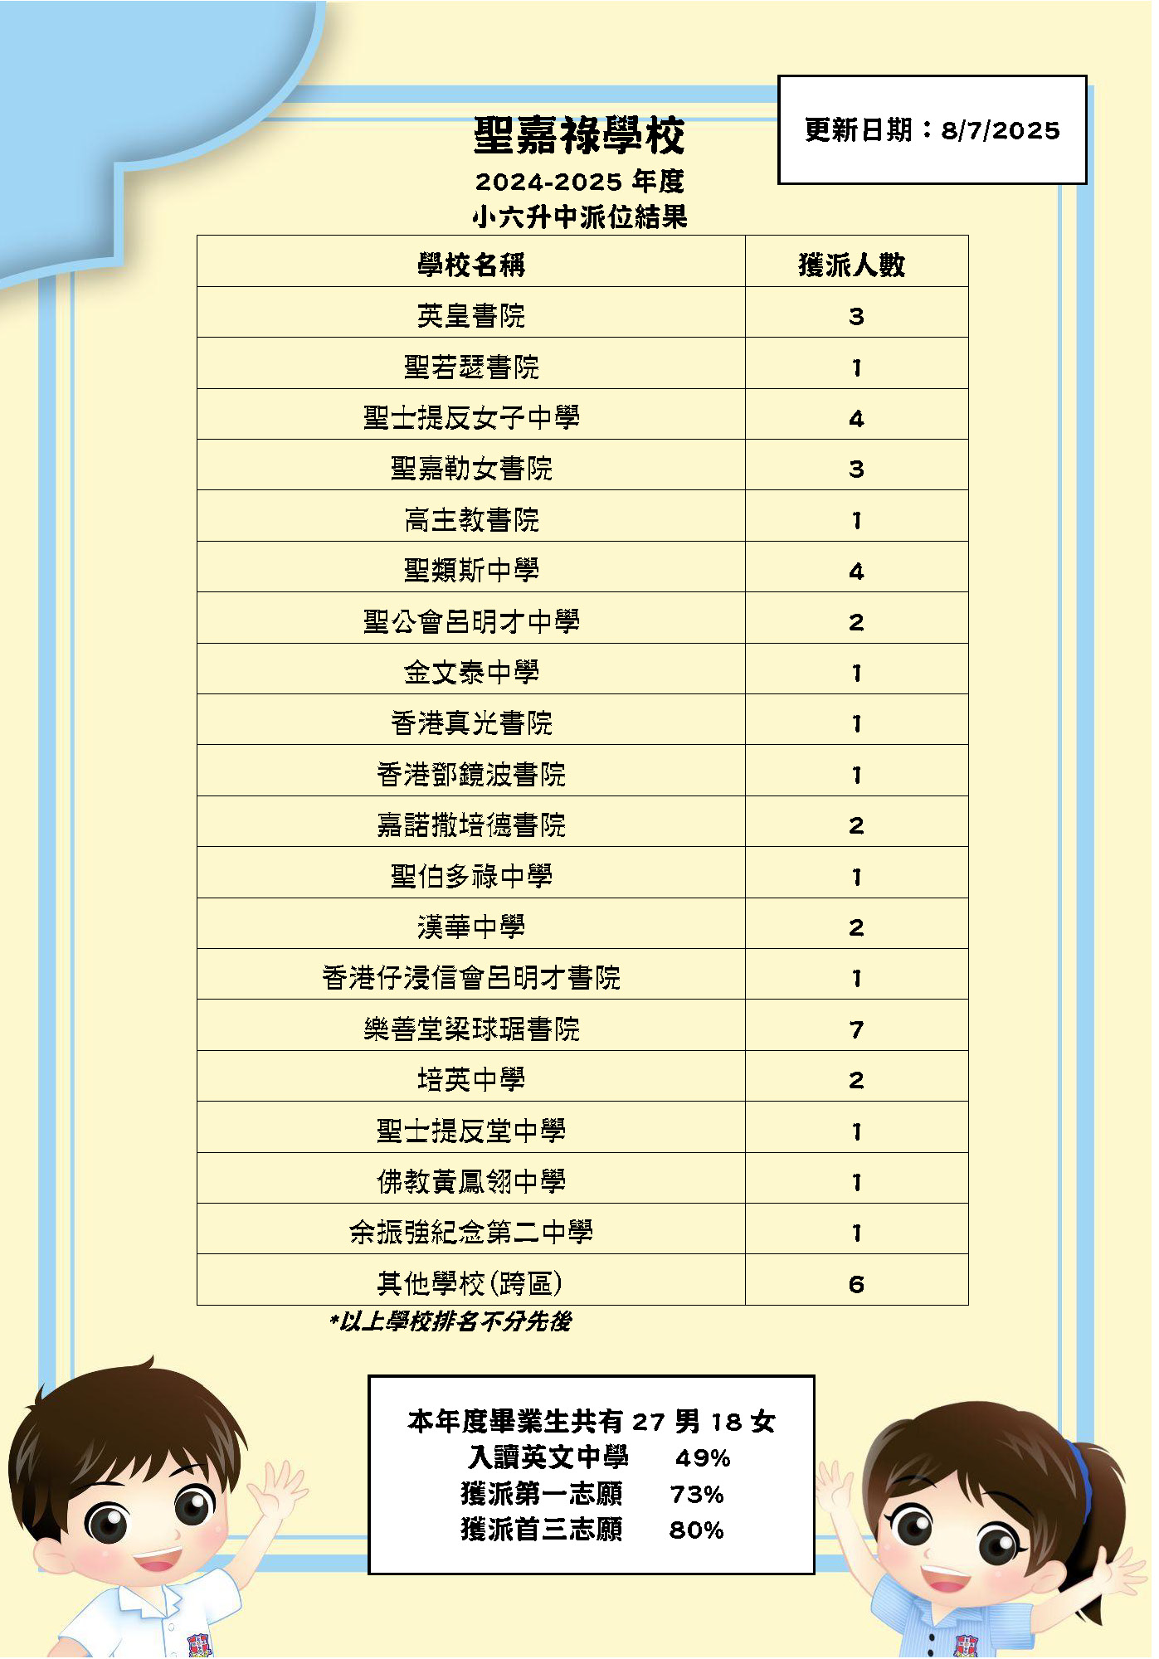
 |  | 聖士提反女子中學 | 4
 |  | 聖嘉勒女書院 | 3
 |  | 高主教書院 | 1
 |  | 聖類斯中學 | 4
 |  | 聖公會呂明才中學 | 2
 |  | 金文泰中學 | 1
 |  | 香港真光書院 | 1
 |  | 香港鄧鐙波書院 | 1
 |  | 嘉諾撒培德書院 | 2
 |  | 聖伯多祿中學 | 1
 |  | 漢華中學 | 2
 |  | 香港仔浸信會呂明才書院 | 1
 |  | 樂善堂梁球琚書院 | 7
 |  | 培英中學 | 2
 |  | 聖士提反堂中學 | 1
 |  | 佛教黃鳳翎中學 | 1
 |  | 餘振強紀念第二中學 | 1
 |  | 其他學校(跨區) | 7

